Sheet1
2025年城关站下半年办公用品采购清单 |  | 参考图 | 数量
产品名称 | 数量
公章的印油（软的） | 11盒 | 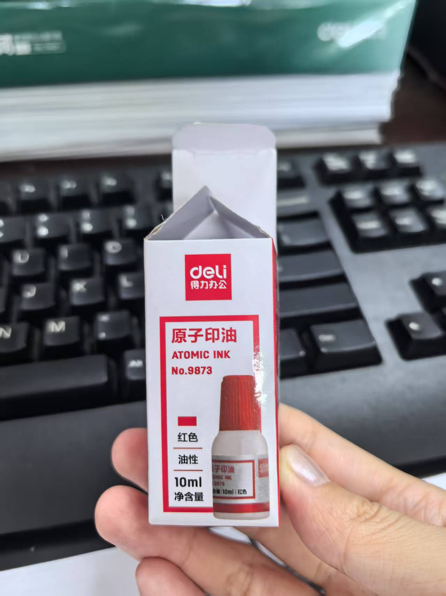 | 11
印泥 | 3个 |  | 3
铅笔 | 10盒 |  | 10
转笔刀 | 3个 |  | 3
文件夹 | 1箱 |  | 1
固体胶 | 10盒 |  | 10
牛皮纸档案袋 | 100个 |  | 100
大夹子（彩色长尾票夹） | 3盒 |  | 3
中等夹子 | 10盒 |  | 10
小夹子 | 10盒 |  | 10
A4纸 | 25箱 |  | 25
得力 6821 马克笔 记号笔 | 5盒 |  | 5
晨光 25602 白板笔 水性可擦 细头小号 画板笔 黑板笔 黑色 | 2盒 |  | 2
大透明胶带 | 50个 |  | 50
小透明胶带 | 1筒 |  | 1
HDMI转VGA转换器 | 2个 |  | 2
得力/deli 得力 77794 210mm 剪子 剪刀 | 5个 |  | 5
普通记事本 | 70个 | 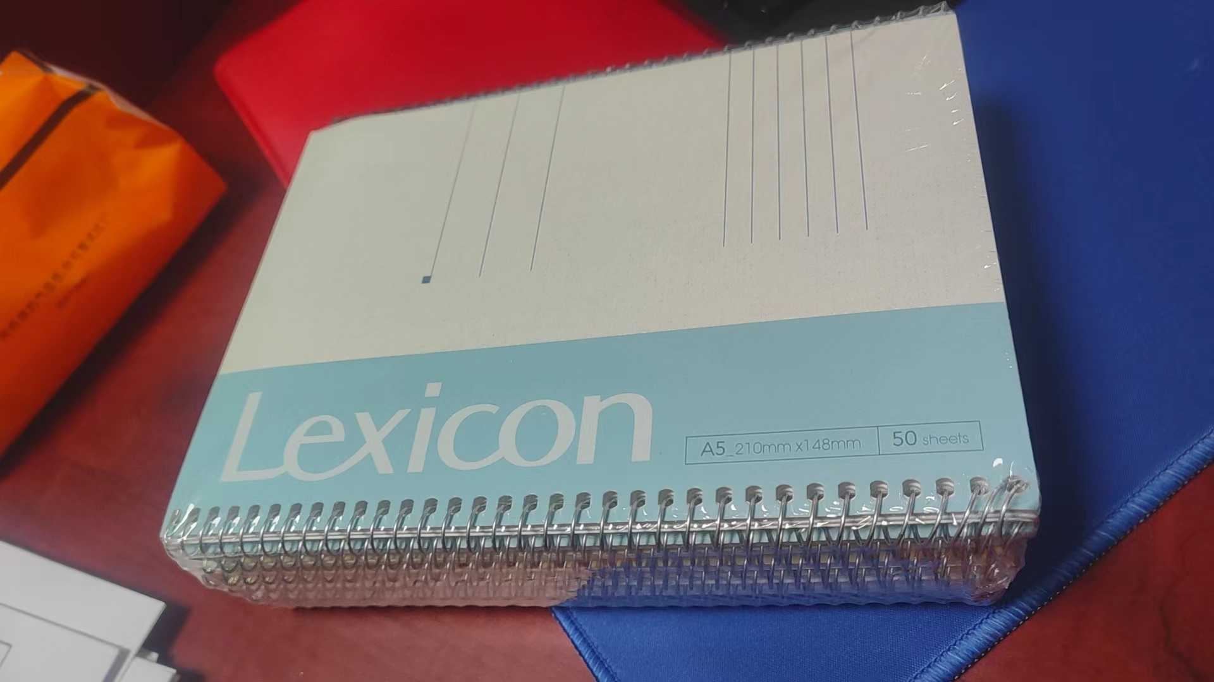 | 70
科思特 专业版KTN2325（黑） | 40个 |  | 40
科思特 专业版KQ2612A（黑） | 30个 |  | 30
科思特FC-415C-S粉盒小容量适用东芝e-STUDIO 2010AC//2510AC专业版红 | 10盒 |  | 10
科思特FC-415C-S粉盒小容量适用东芝e-STUDIO 2010AC//2510AC专业版黄 | 10盒 |  | 10
科思特FC-415C-S粉盒小容量适用东芝e-STUDIO 2010AC//2510AC专业版蓝 | 10盒 |  | 10
科思特FC-415C-S粉盒小容量适用东芝e-STUDIO 2010AC//2510AC专业版黑 | 20盒 |  | 20
TSC TPP-244CE标签打印机碳带 | 20卷 |  | 20
得力 7737 记事贴 便签本/便条纸/N次贴 | 30本 |  | 30
标签纸 | 20本 |  | 20
不锈钢钢板尺 | 2把 |  | 2
南孚电池7号电池 | 100节 |  | 100
南孚电池5号电池 | 100节 |  | 100
高清线 HDMI 5米 | 1根 |  | 1
绿联 30333 读卡器 USB3.0 | 5个 |  | 5
U盘 2.0 128g | 10个 |  | 10
内存卡 128g | 2个 |  | 2
0.5mm黑色中性笔（子弹头） | 20盒 |  | 20
直液式黑色中性走珠笔 | 10盒 |  | 10
按动中性黑色笔 | 15盒 |  | 15
百乐p500考试水笔签字笔 | 1盒6支装 | 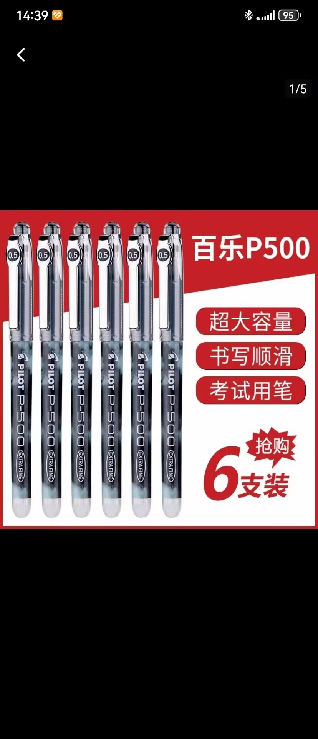 | 6
三菱 UBA-188L 日本三菱黑科技中性笔AIR直液式笔UBA-188签字笔自由控墨水笔漫画笔草图笔绘图笔 UBA-188L 0.7mm 黑色 | 1盒12支 | 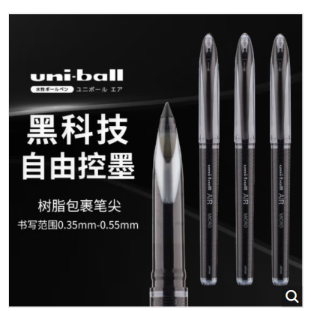 | 12
可得优 3541 小刀 美工刀 | 2盒 |  | 2
得力 7810 白板擦黑板擦 | 2个 |  | 2
磁性贴 | 1筒 |  | 1
办公白板笔可擦 | 1盒 |  | 1
订书钉（小） | 45盒 |  | 45
订书钉（大） | 5盒 |  | 5
公牛 GN-410 电源插座 排插 拖线板 5米 | 4个 |  | 4
秒表计时器 | 5个 |  | 5
HDMI转安卓口线 | 3个 | 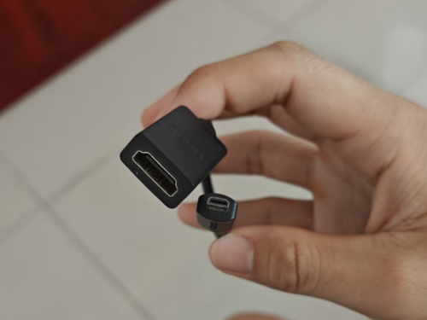 | 3
高清线 HDMI 50cm | 3个 | 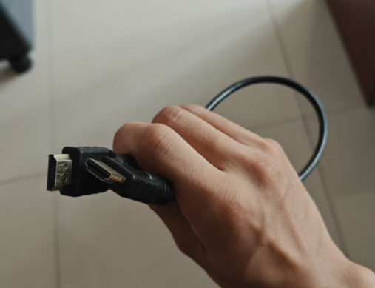 | 3
(修正液)涂改液 | 5 | 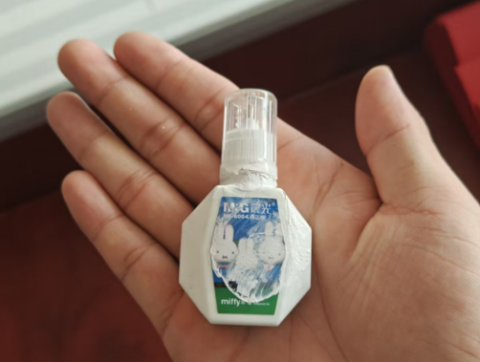 | 5
188A打印机硒鼓（适用打印机 1007 、 1107 还有一体机） | 10个 |  | 10
打印机兄弟7030硒鼓和硒鼓架 | 10个 |  | 10
档案袋 | 100个 |  | 100
震旦打印机AD188墨盒 | 5个 |  | 5
A3牛皮纸（可稍长一点点） | 2000张 |  | 1
强力胶（可粘塑料） | 10个 |  | 10
软面抄B5，无线装订本 | 20本 | 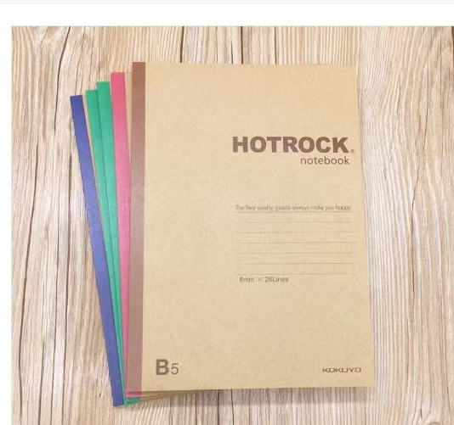 | 20
一次性手套（皮的） | 200副 |  | 200
物证袋（A4纸大小） | 100个 |  | 100
2T移动固态硬盘 | 1个 |  | 1
得力 3541 高光 相片纸 A4 20张/包 | 60包 |  | 60
替芯（得力S754） | 5盒 |  | 5
得力美工刀 | 2把 |  | 2
得力美工刀片 | 5盒 |  | 5
得力大号订书机 | 1个 |  | 1
得力大号订书机钉 | 10盒 |  | 10
得力文具中性笔按动0.5子弹头 | 5盒 |  | 5
得力文具中性笔按动0.5子弹头水笔芯替 | 10盒 |  | 10
得力燕尾夹（中号） | 5盒 |  | 5
得力剪纸刀6009中号 | 2把 |  | 2
得力双面胶18mm | 5盒 |  | 5
得力固体胶 | 1盒 |  | 1
得力透明胶带 | 12卷 |  | 12
得力文件收纳筐（A4规格4层文件盘金属网纹） | 3个 |  | 3
得力便签纸 | 5本 |  | 5
得力油性光敏印油 | 3瓶 | 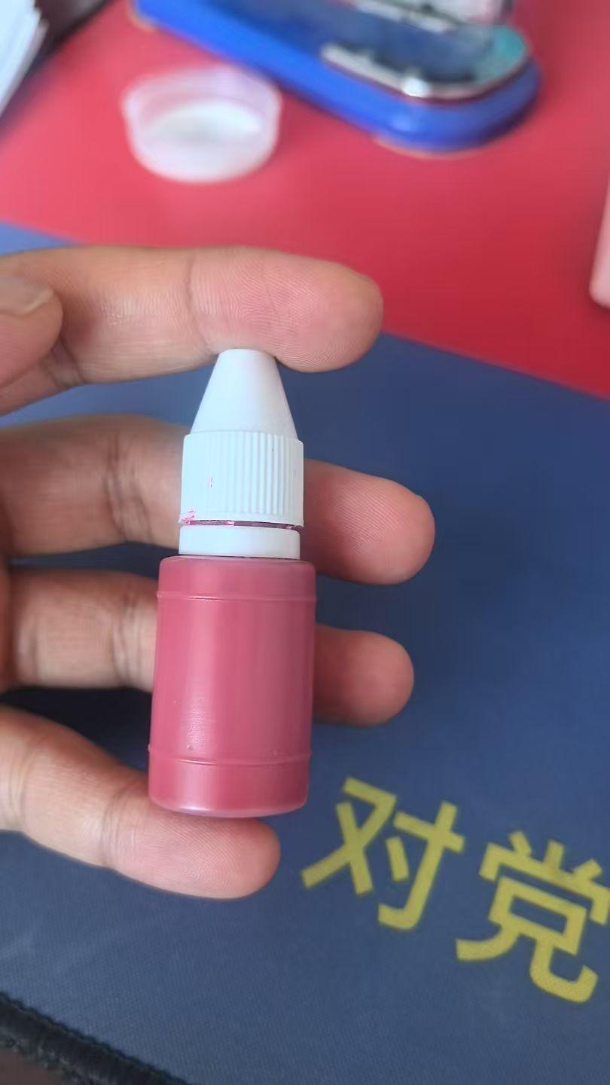 | 3
得力A4板夹文件夹 | 5个 |  | 5
得力记号笔 | 3盒 |  | 3
透明文件袋A4 | 20个 |  | 20
新加彩色复印纸浅绿 A4纸 | 2箱 | 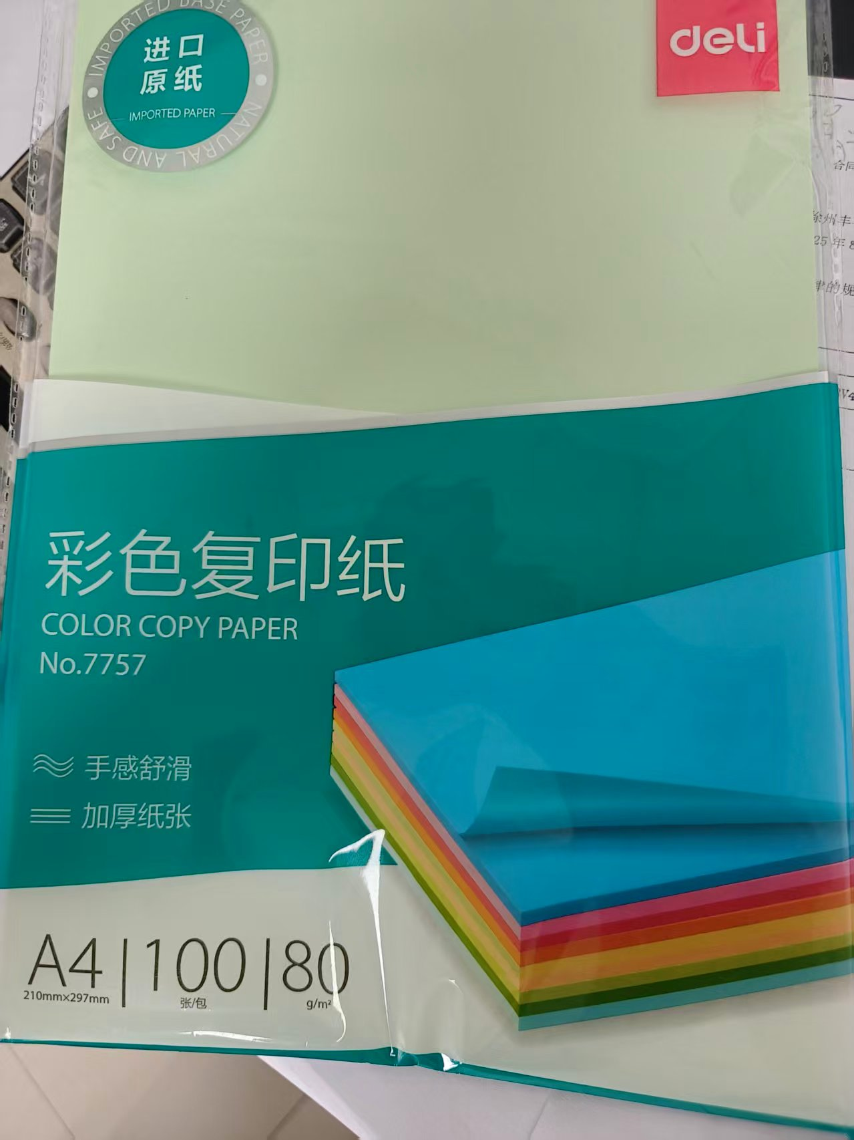 | 2

